-2
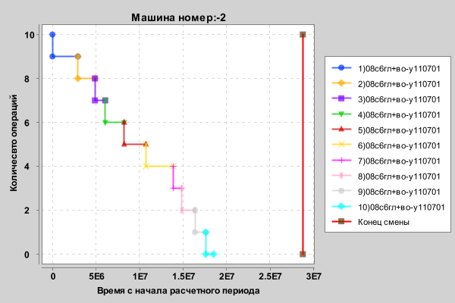
Артикул | Время начала | Длительность
08с6гл+во-у110701 | 0 | 2930254
08с6гл+во-у110701 | 2930254 | 1959930
08с6гл+во-у110701 | 4890184 | 1188290
08с6гл+во-у110701 | 6078474 | 2172911
08с6гл+во-у110701 | 8251385 | 2499895
08с6гл+во-у110701 | 10751280 | 3134630
08с6гл+во-у110701 | 13885910 | 999072
08с6гл+во-у110701 | 14884982 | 1504010
08с6гл+во-у110701 | 16388992 | 1252408
08с6гл+во-у110701 | 17641400 | 900928

-1

Артикул | Время начала | Длительность
08с6гл+во-у110701 | 0 | 2930254
08с6гл+во-у110701 | 2930254 | 1959930
08с6гл+во-у110701 | 4890184 | 1188290
08с6гл+во-у110701 | 6078474 | 2172911
08с6гл+во-у110701 | 8251385 | 2499895
08с6гл+во-у110701 | 10751280 | 3134630
08с6гл+во-у110701 | 13885910 | 999072
08с6гл+во-у110701 | 14884982 | 1504010
08с6гл+во-у110701 | 16388992 | 1252408
08с6гл+во-у110701 | 17641400 | 900928

16
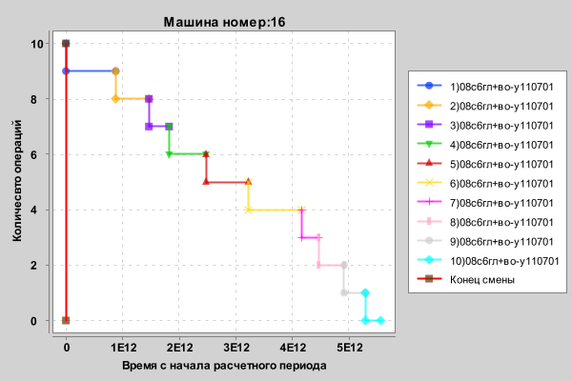
Артикул | Время начала | Длительность
08с6гл+во-у110701 | 0 | 879077319462
08с6гл+во-у110701 | 879077319462 | 587980067983
08с6гл+во-у110701 | 1467057387445 | 356488113374
08с6гл+во-у110701 | 1823545500819 | 651874372639
08с6гл+во-у110701 | 2475419873458 | 749969609096
08с6гл+во-у110701 | 3225389482554 | 940390120764
08с6гл+во-у110701 | 4165779603318 | 299722639452
08с6гл+во-у110701 | 4465502242770 | 451204149053
08с6гл+во-у110701 | 4916706391823 | 375723449975
08с6гл+во-у110701 | 5292429841798 | 270279338978

63

Артикул | Время начала | Длительность
08с6гл+во-у110701 | 0 | 879077319462
08с6гл+во-у110701 | 879077319462 | 587980067983
08с6гл+во-у110701 | 1467057387445 | 356488113374
08с6гл+во-у110701 | 1823545500819 | 651874372639
08с6гл+во-у110701 | 2475419873458 | 749969609096
08с6гл+во-у110701 | 3225389482554 | 940390120764
08с6гл+во-у110701 | 4165779603318 | 299722639452
08с6гл+во-у110701 | 4465502242770 | 451204149053
08с6гл+во-у110701 | 4916706391823 | 375723449975
08с6гл+во-у110701 | 5292429841798 | 270279338978

87
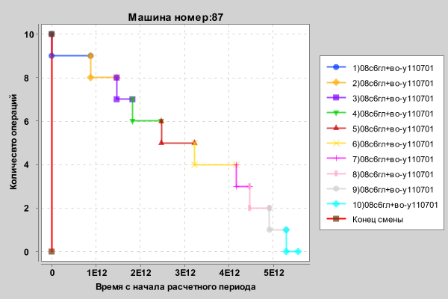
Артикул | Время начала | Длительность
08с6гл+во-у110701 | 0 | 879077319462
08с6гл+во-у110701 | 879077319462 | 587980067983
08с6гл+во-у110701 | 1467057387445 | 356488113374
08с6гл+во-у110701 | 1823545500819 | 651874372639
08с6гл+во-у110701 | 2475419873458 | 749969609096
08с6гл+во-у110701 | 3225389482554 | 940390120764
08с6гл+во-у110701 | 4165779603318 | 299722639452
08с6гл+во-у110701 | 4465502242770 | 451204149053
08с6гл+во-у110701 | 4916706391823 | 375723449975
08с6гл+во-у110701 | 5292429841798 | 270279338978

